E型、E-Y型电机综合测试

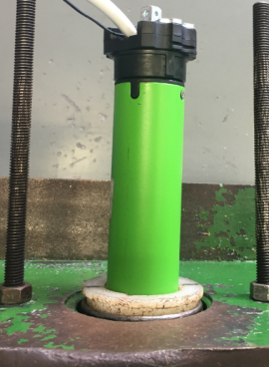
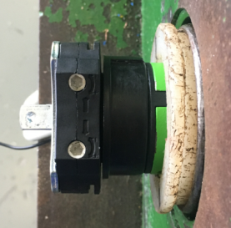
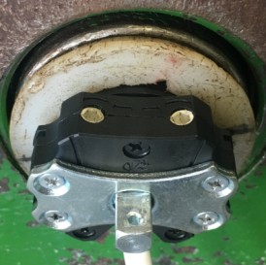
1.电机装入综合测试台
1.减速端装入测试台，行程端调节蜗杆朝上（电源线朝下）
2.用手来回转动，使电机减速端卡进测试台方形槽中
4.完整插入效果
3.电机卡入后，内齿套与测试台皇冠治具配合装入，并将电机插入
★先确认产品电压频率并调整好，再进行测试
2.装测试扣板
方轴插入测试扣板
测试扣板贴平前盖板
3.接电源线
将电源线蓝、棕线接入到琴键夹中，黑、白、黄绿线不接
★不能用手碰触黑线、白线的外露铜皮
棕
蓝
DOOYA 作业指导书JS-9-1.578 C/01
适用类型：E型、E/Y电机[001#] | 制程站别：综合测试 | 人数：1 | 标准工时： | 日期：2019/5/17
作业步骤：

4.按启动开关
按下开关测试台启动
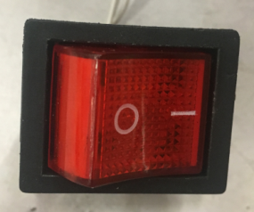
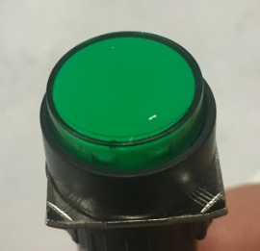
5.对码
将1#船形开关拨到“1”，通电之后长按设置键5S，电机转动提示，表示对码成功，随后再按一下发射器上行键，对码成功后将1#船形开关拨到“0”
设置键
★对码成功后上行键不能忘记按
★对不上码时可尝试恢复出厂操作再进行对码，恢复出厂操作：断电状态下黑线碰棕线，上电2S后松开黑线，电机出现转动提示证明恢复出厂成功
6.设置上行程
计数开关
将2#船形开关拨到“1”，长按设置键5S等电机转动提示后松手，按上行键，电机上行，当砝码碰到计数开关，按停止键，电机转动提示，表示上行程点设置完毕，将2#船形开关拨到“0”
7.设置下行程
将3#船形开关拨到“1”，长按设置键5S等电机转动提示后松手，按下行键，电机下行，当砝码落地帘布不紧绷时，按停止键，电机转动提示，表示下行程点设置完毕，将3#船形开关拨到“0”

8.测试上行提升力并验证上行程点
★上行过程中不能有电机拉不动的情况
按上行键，电机上行，在电机上升过程中按3次停止键，每次运行距离不小于10CM，测试上行提升力OK，运行到上行程点，电机停止，验证上行程点设置OK
9.测试下行刹车并验证下行程点
★不能刹车打滑
按下行键，电机下行，载下行过程中按3次停止键，每次运行距离不小于10CM，测试下行刹车OK，电机运行到下行程点，电机停止，验证下行程点设置OK
10.测试第三行程点
将4#船形开关拨到“1”，按发射器上/下行键调整所需要的位置，按停止键，之后长按设置键5S等电机转动提示后松手，中间行程点设置完成，将4#船形开关拨到“0”，长按停止键2S，电机可以运行到中间行程点
★此功能按订单数量抽检5%

11.取出电机
按下行键，电机运行到下行程点，断电并取出电机

